关系图
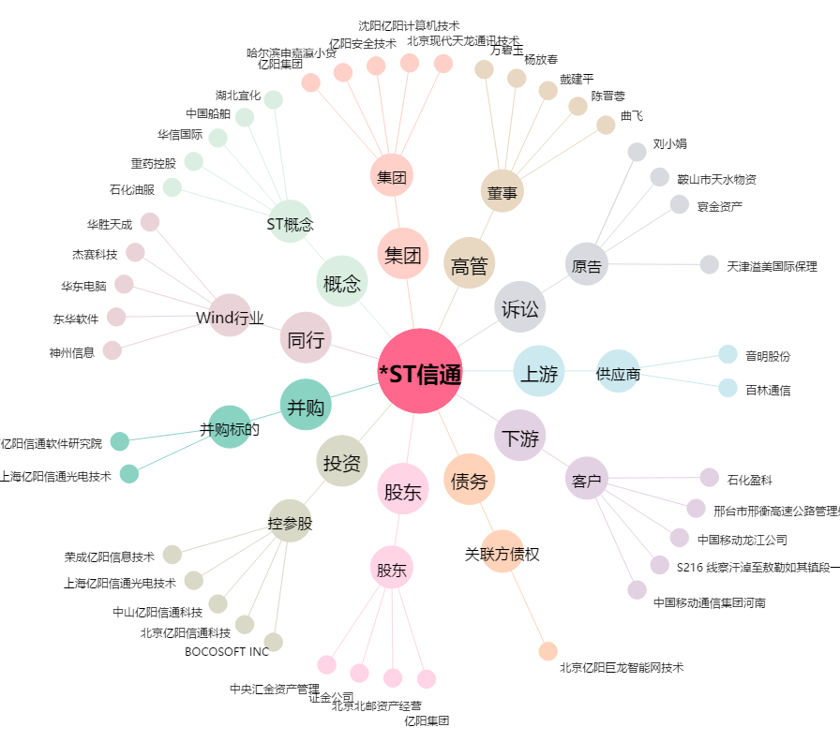
*ST信通[600289.SH] - 关系概览图

